Amazon Q Business - Hands On
Amazon Q Business - Hands On

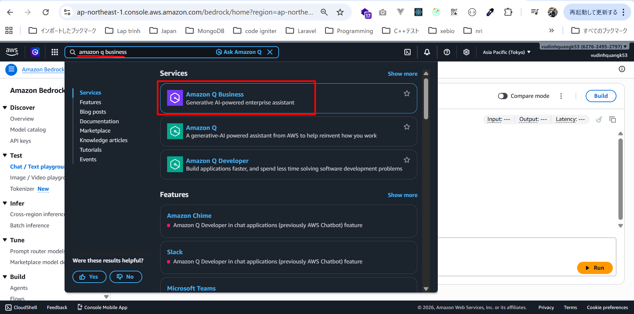

thấy cảnh báo về Region (khu vực).
chọn region phù hợp là Asia Pacific (Sydney)
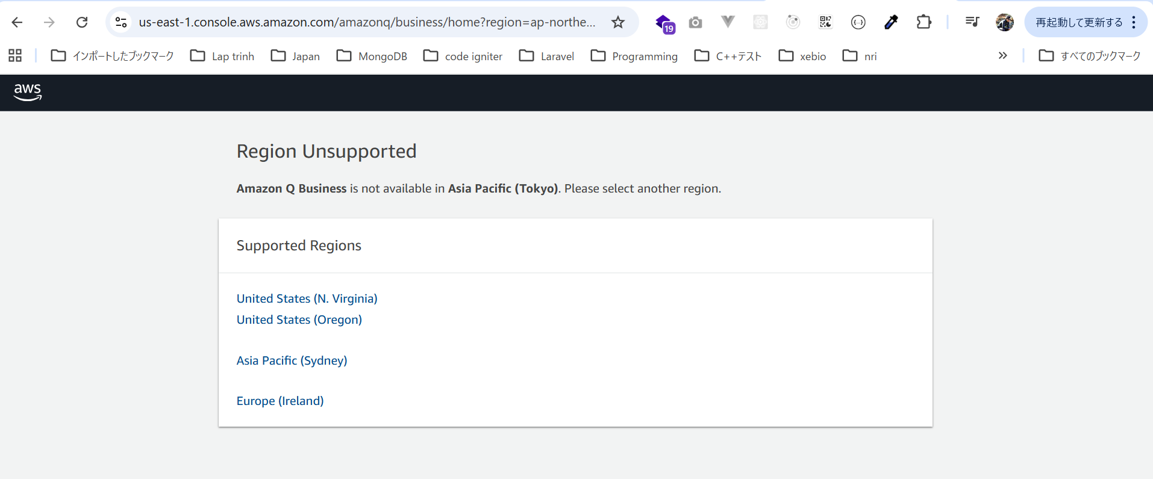

Vào lại Amazon Q Business
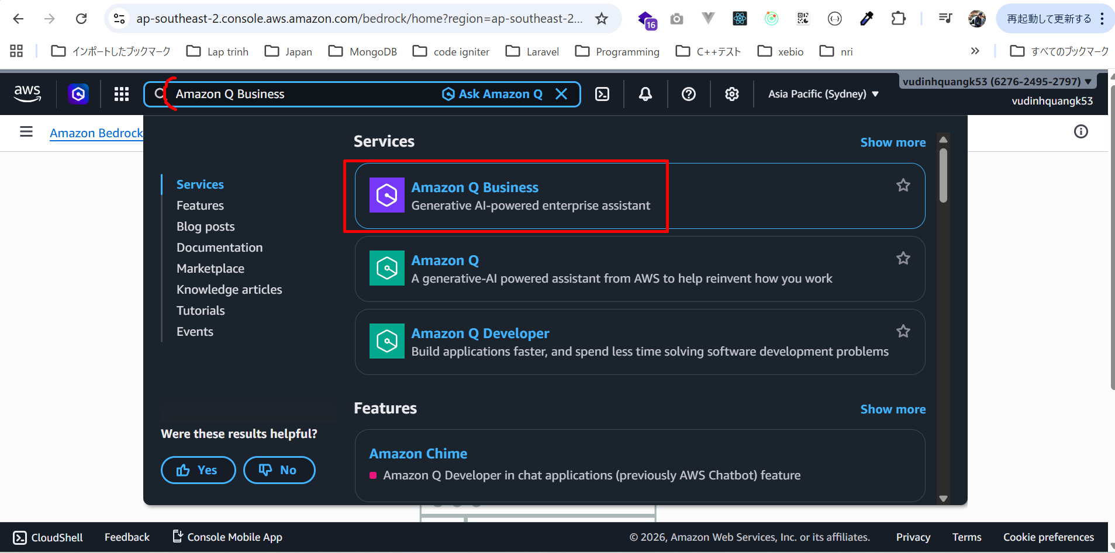

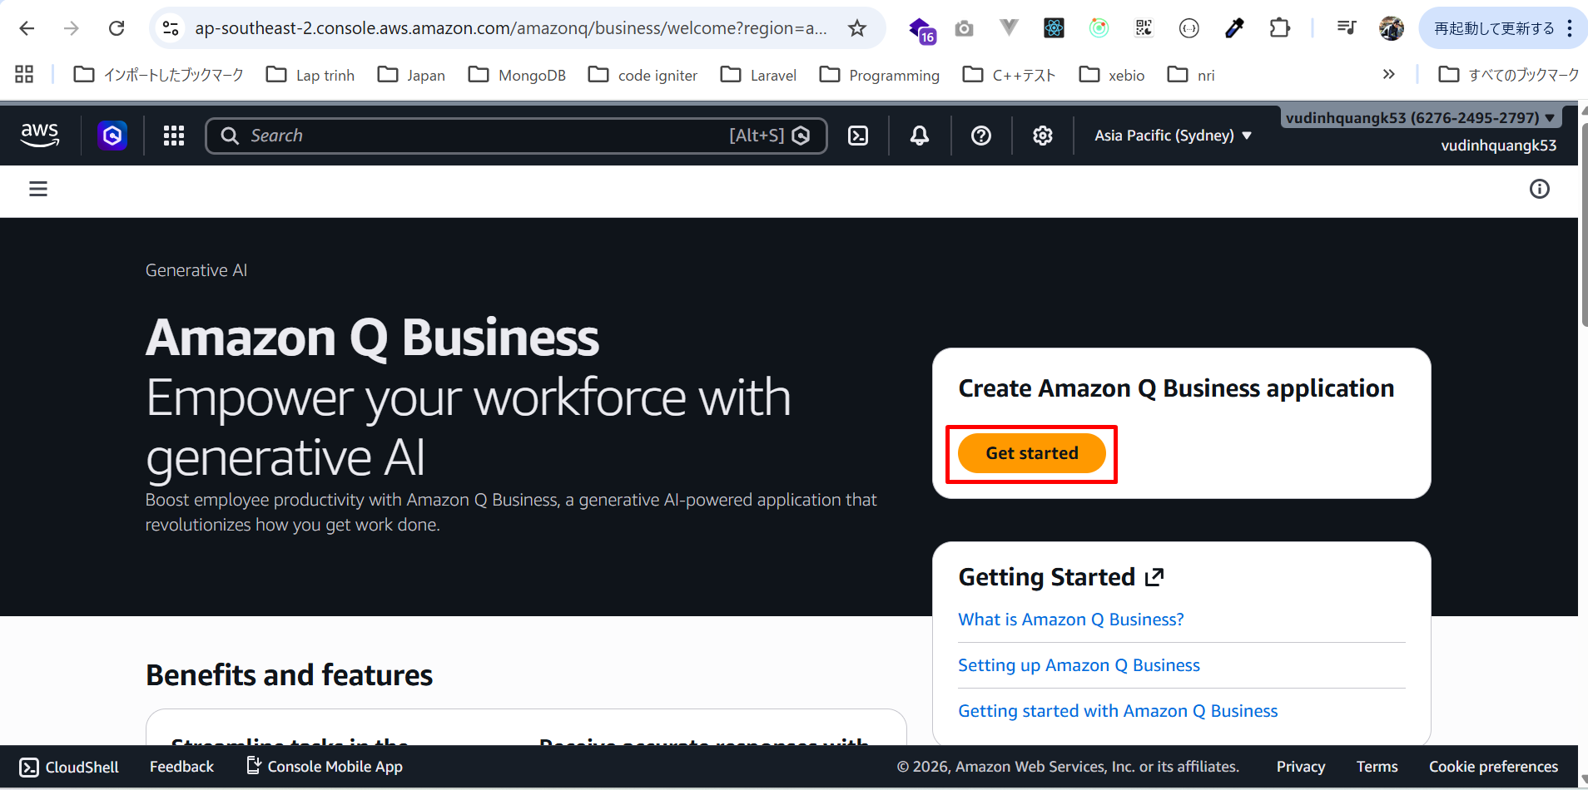

Tạo ứng dụng Generative AI
Chúng ta sẽ tạo một ứng dụng generative sử dụng knowledge base nội bộ.
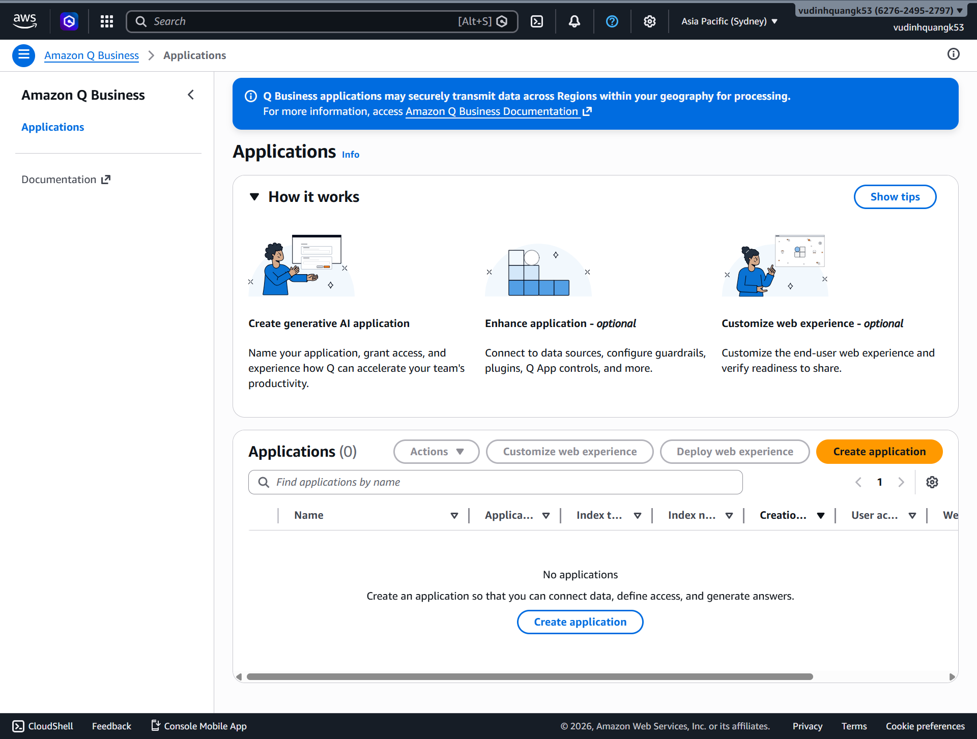

Tên ứng dụng:
QBusinessDemo
Ở phần User access, để đơn giản hóa, ta chọn anonymous access (truy cập ẩn danh).
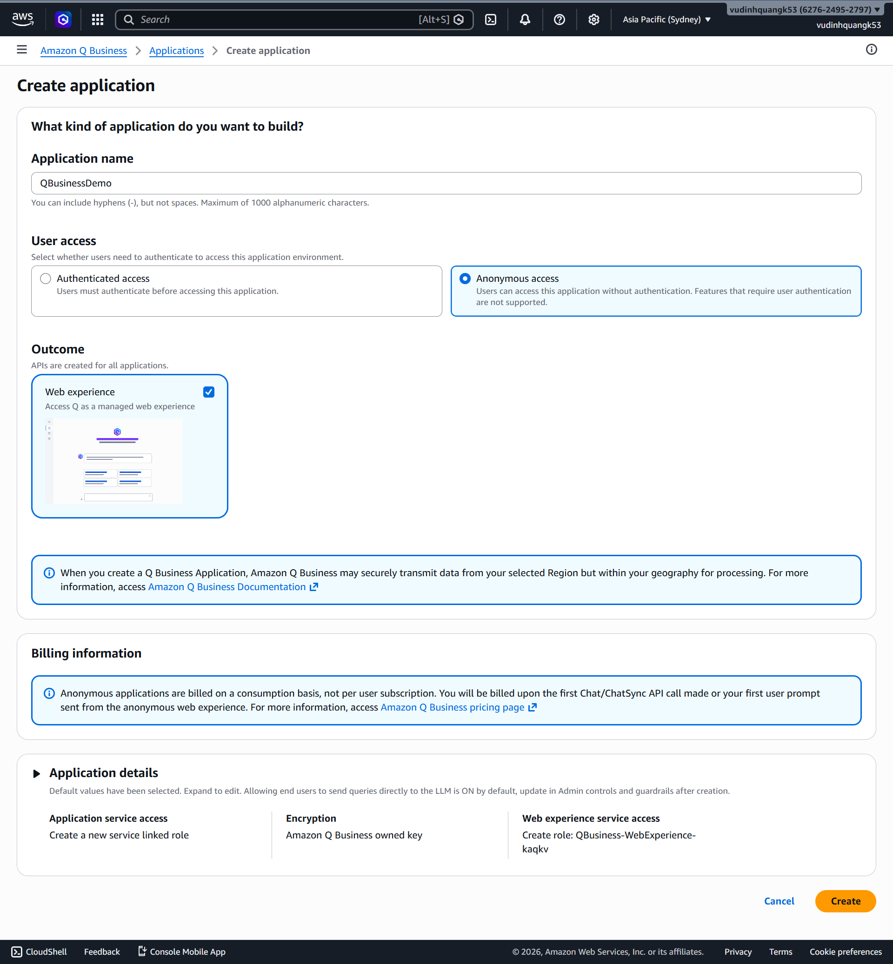

Anonymous access sẽ tốn $200/tháng
Sẽ bị tính phí ngay lập tức
Nếu muốn rẻ hơn, hãy dùng:
 | Amazon Q Business Light
 | Amazon Q Business Pro
Anonymous access giúp đơn giản hóa cấu hình user, nhưng không phù hợp production.
https://aws.amazon.com/q/business/pricing/
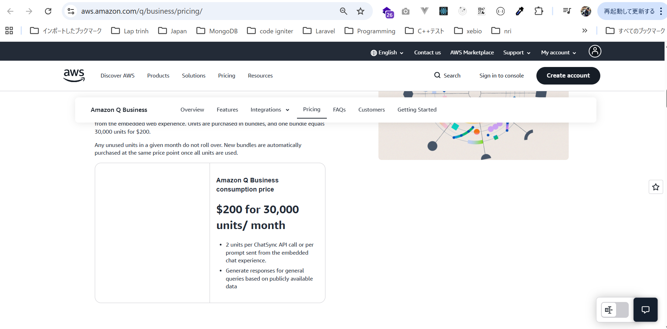

Vì vậy mình sẽ ko thực hành thật Amazon Q Business

